SVD
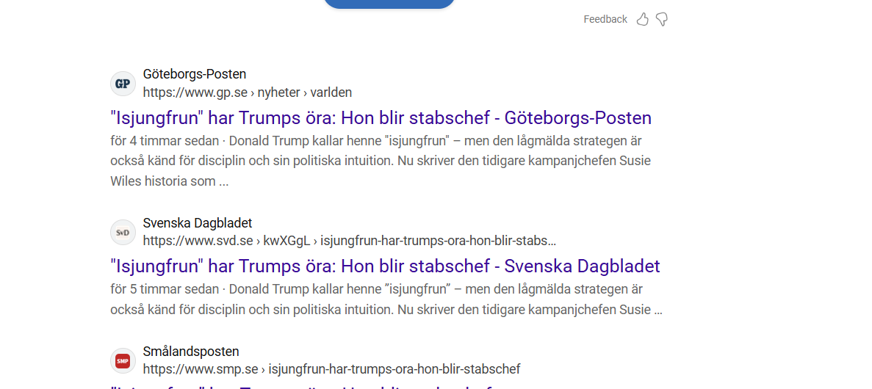
Id | Heading | Politik | Utbildning | Religion | Miljo | Ekonomi | LivsstilFritt | SamhalleKonflikter | Halsa | Idrott | VetenskapTeknik
 | Utskott säger nej – kallar inte statsministern - Försvarsutskottet går emot ordförande Peter Hultqvist (S) och kallar inte statsminister Ulf Kristersson (M) till utskottet.”Beklagligt”, poängterar Hultqvist. | 1 | 0 | 0 | 0 | 0 | 0 | 0 | 0 | 0 | 0
 | Bidens varning – parallell till rövarbaroner - Vanligt skryt – men också varningar. USA:s president Joe Biden pekade ut den risk han anser att hyperrika techoligarker utgör i sitt avskedstal. ”Det var allvarsamt”, säger USA-experten Dag Blanck. | 1 | 0 | 0 | 0 | 0 | 0 | 1 | 0 | 0 | 0
 | Kvinnor misstänks ha stulit väskor på flygplats - Två kvinnor har gripits av grekisk polis misstänkta för att flera gånger om ha stulit andra passagerares resväskor på den internationella flygplatsen i Aten. | 0 | 0 | 0 | 0 | 0 | 0 | 1 | 0 | 0 | 0
 | Försenad tågtrafik – sämsta på 14 år - Punktligheten för tågtrafiken i Sverige är den sämsta sedan 2010. För att vända trenden krävs bättre järnvägar.– Det är en långsiktig investering, säger Anna Ericsson, chef för verksamhetsområdet trafik på Trafikverket. | 0 | 0 | 0 | 0 | 0 | 0 | 1 | 0 | 0 | 0
 | Klart: Beachvolleystjärnorna tävlar i Sverige - I sommar kommer världseliten i beachvolley – anförda av de svenska världsettorna David Åhman och Jonatan Hellvig – till Sverige.Den 12–15 juni kommer en världstourtävling att avgöras i Malmö. | 0 | 0 | 0 | 0 | 0 | 0 | 0 | 0 | 1 | 0
 | Var kriget i Ukraina verkligen Natos fel? - I Washington får den fria världen snart en femtekolonnare som ledare. I Sälen står samtidigt en amerikansk general och dikterar villkoren för Sveriges försvar. | 1 | 0 | 0 | 0 | 0 | 0 | 1 | 0 | 0 | 0
 | Filip Hammar rasar mot Guldbaggen - Filip Hammar riktar skarp kritik mot arrangörerna av filmgalan för att hans pappa Lars inte kunde ta emot Guldbagge på scen. ”Ni borde skämmas”, säger han i ”Filip och Fredriks podcast”. | 0 | 0 | 0 | 0 | 0 | 1 | 0 | 0 | 0 | 0
 | Tesla-skammen ersätter idoldyrkan - Techmiljardären har ersatt militär­geniet i pojkdrömmarna. Men hur länge till? | 1 | 0 | 0 | 0 | 1 | 0 | 1 | 0 | 0 | 0
 | Paracetamol fungerar – men ingen vet varför - Varför reagerar vissa starkare på psyko­farmaka? Hur kan en viss typ av bröstcancer­behandling bota en men vara verkningslös på en annan? Dina gener utgör en stor del av svaret. | 0 | 0 | 0 | 0 | 0 | 0 | 0 | 1 | 0 | 0
 | Unicef inför vapenvilan: "Enorma, enorma behov" - Medan Gazabor redan har börjat fira den annalkande vapenvilan ser FN-organ försiktigt hopp – men också ett oerhört och vanskligt hjälpprojekt som väntar.– Saken är den att behoven är verkligen enorma, enorma. Det är bortom vad man kan föreställa sig, säger Kazem Abu Khalaf vid Unicef. | 1 | 0 | 1 | 0 | 0 | 0 | 1 | 0 | 0 | 0
 | Vi ber om att bli dummare när AI skriver åt oss - Att delegera skrivandet till en artificiell intelligens är att be om att bli dummare. Att skriva är jobbigt. Ytterst få njuter av det. Men det innebär att tvingas tänka. Vad tycker och känner jag, egentligen? | 0 | 0 | 0 | 0 | 0 | 0 | 0 | 0 | 0 | 1
 | Vapenvilan i punktform: Detta är känt - Beskedet om vapenvila i Gaza har mötts av jubel. Men mycket är ännu oklart – till och med om den ens blir av. Här är vad vi hittills vet om avtalets villkor. | 1 | 0 | 1 | 0 | 0 | 0 | 1 | 0 | 0 | 0
 | C: Det finns alternativ till kärnkraft - När Tidöregeringen stirrar sig blind på kärnkraften som enda lösning riskerar man att låsa fast Sverige i höga elräkningar under decennier framåt. Det skriver företrädare för Centerpartiet i en replik. | 1 | 0 | 0 | 1 | 0 | 0 | 1 | 0 | 0 | 0
 | Northvolt får respit från domstol i USA - Northvolt har fått respit när det gäller rapportering om det finansiella läget till den domstol i Texas, USA, som handlägger den krisdrabbade batteritillverkarens konkursskydd.Det rapporterar Bloomberg med hänvisning till ett domstolsbeslut som nyhetsbyrån tagit del av. | 0 | 0 | 0 | 0 | 1 | 0 | 0 | 0 | 0 | 0
 | För georgierna är Europa en dröm - Georgiernas starka motstånd är en direkt uppmaning att till oss att försvara den fria världen med alla medel som står till buds. | 0 | 0 | 0 | 0 | 0 | 0 | 1 | 0 | 0 | 0
 | Porträtt av den nära vännen författaren aldrig mötte - Bernhard von Beskow uträttade stor­dåd som ständig sekreterare i en tid då Svenska Akademien befann sig i en kolossal röra. Per Wästberg har skrivit en vacker levnadsteckning av sin före­trädare på stol nummer 12. | 0 | 0 | 0 | 0 | 0 | 1 | 0 | 0 | 0 | 0
 | Därför samlas miljardärerna runt Trump - Från utstött till miljardärernas gullegris. Donald Trumps tillträde 2025 är väldigt annorlunda jämfört med hur det var 2017. Listan över megarika som tidigare nobbade Maga-presidenten men nu är öppna beundrare har blivit allt längre. | 1 | 0 | 1 | 0 | 1 | 0 | 0 | 0 | 0 | 0
 | Lättnad på bägge sidor inför vapenvila - Palestinier och israeler känner lättnad efter beskedet om en vapenvila.På gator i södra Gaza utbröt jubel. Flera civila uttrycker försiktiga förhoppningar och hemlängtan. Andra har svårt att börja gå vidare. | 1 | 0 | 1 | 0 | 0 | 0 | 1 | 0 | 0 | 0
 | Trumps rivstart: Oljeborrning och massdeporteringar - Massdeporteringar av papperslösa, oljeborrning och benådningar av de Trumpanhängare som stormade Kapitolium.Över 100 presidentdekret har förberetts för Donald Trumps första dag tillbaka i Vita huset. | 1 | 0 | 0 | 0 | 0 | 0 | 0 | 0 | 0 | 0
 | "Isjungfrun" har Trumps öra: Hon blir stabschef - Donald Trump kallar henne ”isjungfrun” – men den lågmälda strategen är också känd för disciplin och sin politiska intuition.Nu skriver den tidigare kampanjchefen Susie Wiles historia som Vita husets första kvinnliga stabschef. | 1 | 0 | 0 | 0 | 0 | 0 | 0 | 0 | 0 | 0
 | Sämsta punktligheten för tågen sedan 2010 - Punktligheten för tågen stannade på 87,2 procent förra året. Det är den sämsta siffran sedan 2010, enligt ny statistik från Trafikverket. | 0 | 0 | 0 | 0 | 1 | 0 | 1 | 0 | 0 | 0
 | Knivhuggen lärare ska ha skyddat elev - En lärare skadades allvarligt i ett knivdåd på en skola i Upplands Väsby på onsdagen. En person greps, men släpptes senare. På torsdagsmorgonen fortsätter jakten på en gärningsman. Enligt kommunens säkerhetschef attackerades hon när hon försökte skydda en elev. | 0 | 0 | 0 | 0 | 0 | 0 | 1 | 0 | 0 | 0
 | Får se hur rollen som ”underdog” passar - Efter VM-silvret 2021 och EM-guldet 2022 har herrlandslaget i handboll tillhört favoriterna i mästerskapen därefter. Men inte nu. Regimskifte, skador och frågetecken kring nyckelspelarna sänker förväntningarna inför VM. | 0 | 0 | 0 | 0 | 0 | 0 | 0 | 0 | 1 | 0
 | Lyckad uppskjutning av Bezos nya raket - Jeff Bezos nya raket New Glenn har skjutits upp på sin första testtur på torsdagen och nådde kort därefter sin planerade omloppsbana kring jorden. | 0 | 0 | 0 | 0 | 0 | 0 | 0 | 0 | 0 | 1
 | Biden slår mot Kinas techsektor - God morgon! Nothing på väg att ta in en miljard kronor, SEC stämmer Elon Musk, och amerikanerna vill lära sig kinesiska. | 1 | 1 | 0 | 0 | 1 | 0 | 1 | 0 | 0 | 0

 | Skall man försöka få en jämnare fördelning av artiklar så att det inte är en överrepresentation av samhälle tex. (skall man då ta bort artiklar från ursprungslistan)
 | Samma artikel olika annoteringar borde väl ge problem. Hur undviker vi det?

Annotering
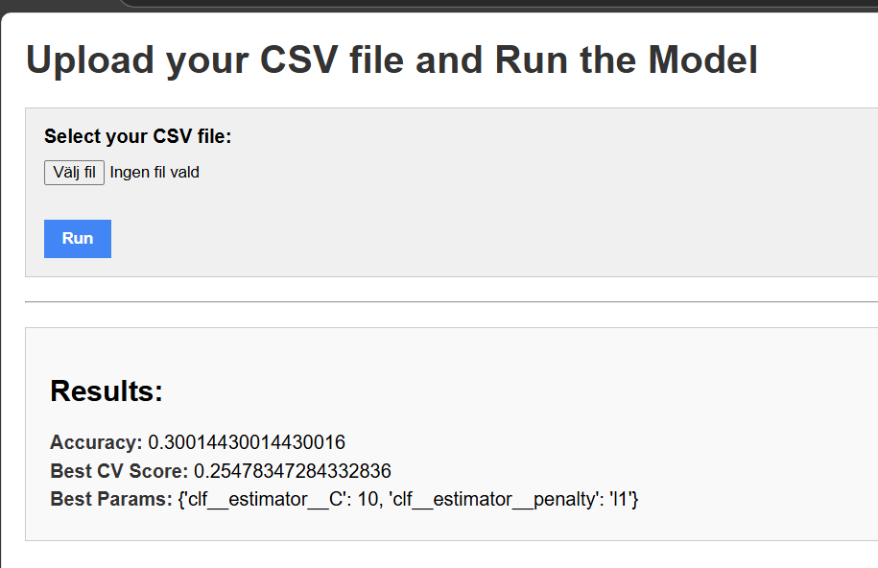
Kategorier och Definitioner

1. Politik

Artiklar som behandlar regeringar, val, partier, lagstiftning eller internationella relationer.

Exempel: ”Sverige får en ny budget för 2025” eller ”FN diskuterar klimatåtgärder”.

1. Utbildning
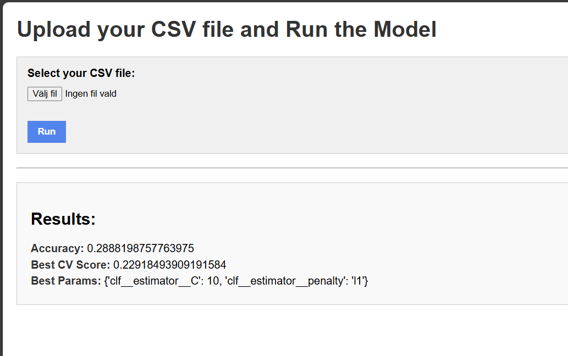
Artiklar om skolor, universitet, utbildningsreformer eller lärande.

Exempel: ”Fler ungdomar söker till tekniska program”.

1. Religion

Artiklar relaterade till tro, andlighet, kyrkor eller religiösa konflikter.

Exempel: ”Religiösa ledare samlas för att diskutera fred”.

1. Miljö

Artiklar som berör klimatförändringar, naturskydd, föroreningar eller energi.

Exempel: ”EU presenterar nya klimatmål”.

1. Ekonomi

Artiklar om marknader, arbetslöshet, handel eller företagande.

Exempel: ”Riksbanken höjer räntan”.

1. Livsstil och Fritid

Artiklar om mode, kultur, resor, mat eller populärkultur.
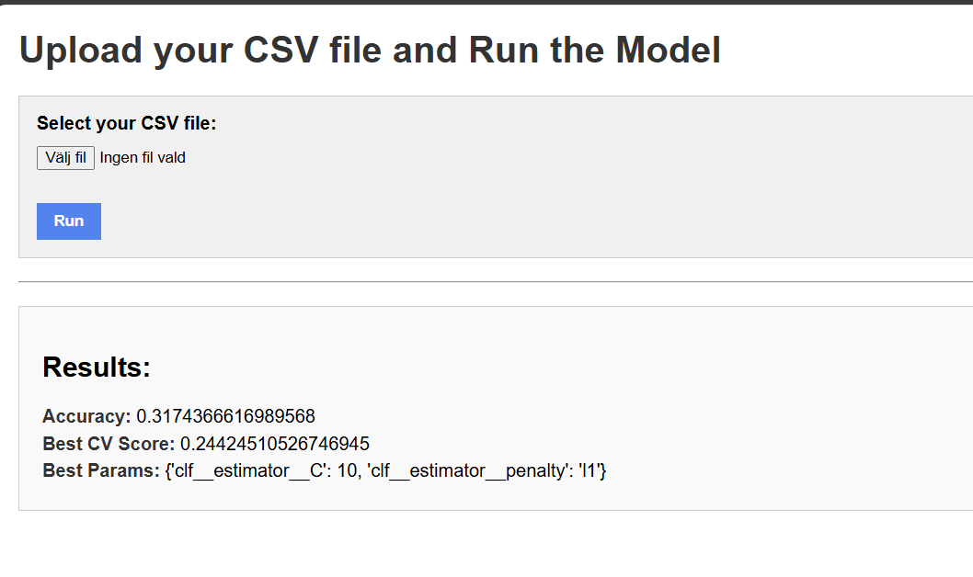
Exempel: ”Populära resmål 2025”.

1. Samhälle och Konflikter

Artiklar om sociala frågor, orättvisor, demonstrationer eller brott.

Exempel: ”Protester mot nya lagar sprider sig”.

1. Hälsa

Artiklar som handlar om medicin, vård, folkhälsa eller pandemier.

Exempel: “Nya riktlinjer för vaccination“.

1. Idrott

Artiklar som rör sport, tävlingar eller idrottsstjärnor.

Exempel: “Sverige vinner EM i handboll“.
 | Bara efter att ha lagt till ytterligare 2 artiklar
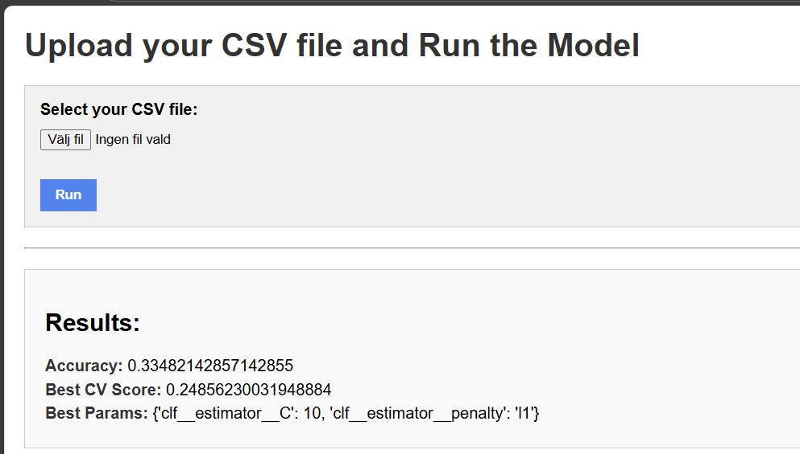
1. Vetenskap och Teknik

Artiklar om forskning, teknologiska framsteg eller innovationer.

Exempel: “Nytt AI-system revolutionerar

